关系图
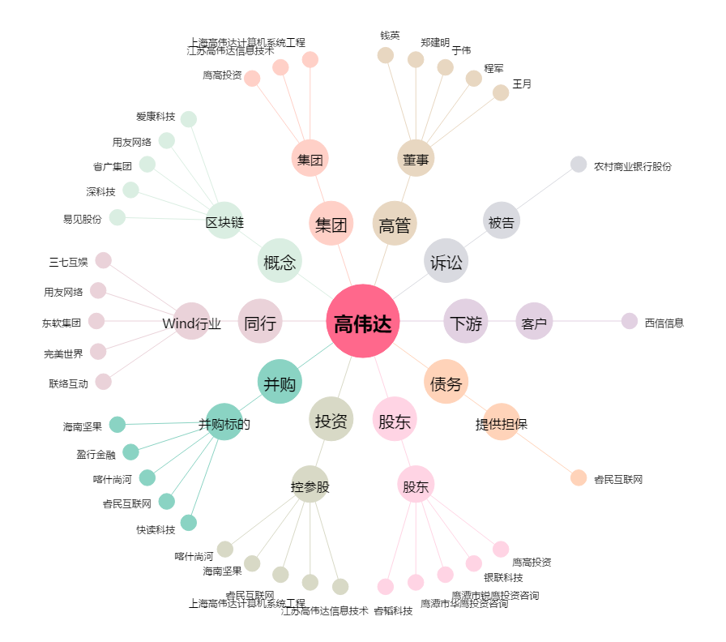
高伟达[300465.SZ] - 关系概览图

